DCと住宅ローン減税
入力
使い方
iDeCo加入による住宅ローン減税の影響
iDeCo加入による減税効果
 | ① iDeCo利用 | ② iDeCoの減税効果 | ③ 税軽減効果
年額 0 |  | 0 | 0
年額 60,000 | ▲6,000 | 12,100 | 6,100
年額 120,000 | ▲12,000 | 24,200 | 12,200
年額 144,000 | ▲14,400 | 29,000 | 14,600
年額 180,000 | ▲18,000 | 36,400 | 18,400
年額 240,000 | ▲24,000 | 48,500 | 24,500
年額 276,000 | ▲27,600 | 55,800 | 28,200
住宅ローン減税 ・ 確定拠出型年金（iDeCo） ・ふるさと納税の影響
 |  |  |  |  | 12 | ヶ月
 | 利用サイト：http://kaikei7.com/blog-entry-2.html |  |  | ◎条件
 |  |  |  | 年収 | 600 | 万円
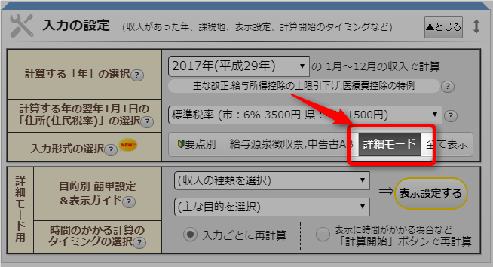
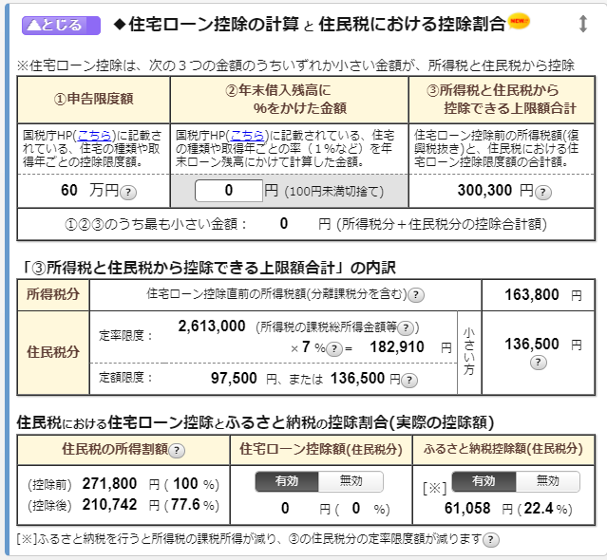
 |  |  |  |  | 生命保険料控除 | 所得税40,000円、住民税28,000円

 |  |  |  | iDeCo加入 |  |  |  |  |  |  | 単位：円
 |  |  |  | iDeCo掛け金 |  | 住宅ローン減税（消費税８％） |  |  | ① iDeCo利用 | ② iDeCoの減税効果 | ③ 税軽減効果
 |  |  |  | 月額 | 年額 | 所得税 | 住民税 |  | 住宅ローン減税 縮小額
 |  |  |  | 月額 0 | 年額 0 | 198,200 | 136,500 | 334,700 |  | 0 | 0
 |  |  |  | 月額 5,000 | 年額 60,000 | 192,200 | 136,500 | 328,700 | ▲6,000 | 12,100 | 6,100
 |  |  |  | 月額 10,000 | 年額 120,000 | 186,200 | 136,500 | 322,700 | ▲12,000 | 24,200 | 12,200
 |  |  |  | 月額 12,000 | 年額 144,000 | 183,800 | 136,500 | 320,300 | ▲14,400 | 29,000 | 14,600
 |  |  |  | 月額 15,000 | 年額 180,000 | 180,200 | 136,500 | 316,700 | ▲18,000 | 36,400 | 18,400
 |  |  |  | 月額 20,000 | 年額 240,000 | 174,200 | 136,500 | 310,700 | ▲24,000 | 48,500 | 24,500
 |  |  |  | 月額 23,000 | 年額 276,000 | 170,600 | 136,500 | 307,100 | ▲27,600 | 55,800 | 28,200

 |  | 年収などを入力 | 確定拠出型年金のみの場合 |  |  |  | 転記

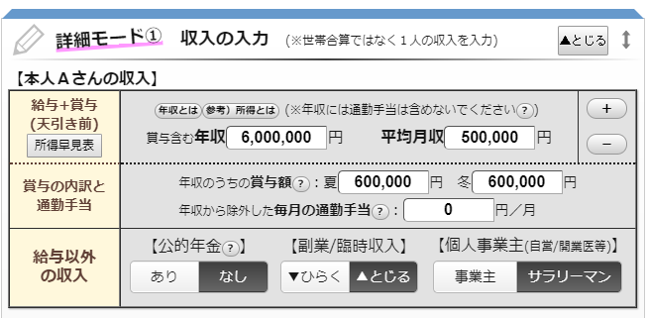
iDeCo加入によるふるさと納税限度額の影響

 |  |  |  | ふるさと納税の影響 |  |  | 単位：円
 |  |  |  | iDeCo掛け金 |  | ふるさと納税 | iDeCo利用
 |  |  |  | 月額 | 年額 |  | 限度額縮小額
 |  |  |  | 月額 0 | 年額 0 | 77,000
 |  |  |  | 月額 5,000 | 年額 60,000 | 75,000 | ▲2,000
 |  |  |  | 月額 10,000 | 年額 120,000 | 74,000 | ▲3,000
 |  |  |  | 月額 12,000 | 年額 144,000 | 73,000 | ▲4,000
 |  |  |  | 月額 15,000 | 年額 180,000 | 72,000 | ▲5,000
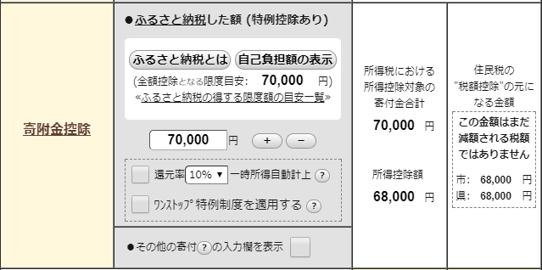
 |  |  |  | 月額 20,000 | 年額 240,000 | 71,000 | ▲6,000
 |  |  |  | 月額 23,000 | 年額 276,000 | 70,000 | ▲7,000

 |  |  |  |  |  | 転記
 |  | 確定拠出型年金を入力
 |  |  |  |  | ふるさと納税も利用した場合 転記
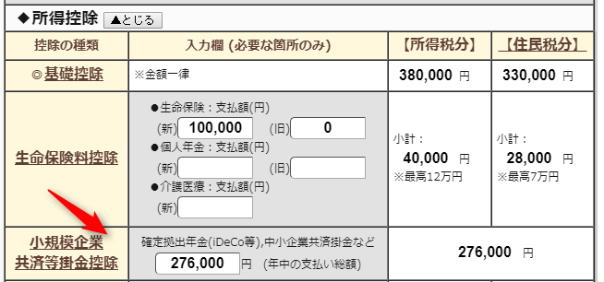
iDeCo加入による住宅ローン減税の影響②
 |  |  |  | iDeCo＋ふるさと納税 |  | ふるさと納税を限度額いっぱい利用した場合 |  |  |  |  | 単位：円
 |  |  |  | iDeCo |  | 住宅ローン減税（消費税８％） |  |  | iDeCo＋ふるさと納税利用 | ② iDeCoの減税効果 | ③ 税軽減効果
 |  |  |  | 月額 | 年額 | 所得税 | 住民税 |  | 住宅ローン減税 縮小額
 |  |  |  | 月額 0 | 年額 0 | 190,700 | 136,500 | 327,200 | ▲7,500 | 0 | ▲7,500
 |  |  |  | 月額 5,000 | 年額 60,000 | 184,900 | 136,500 | 321,400 | ▲13,300 | 12,100 | ▲1,200
 |  |  |  | 月額 10,000 | 年額 120,000 | 179,000 | 136,500 | 315,500 | ▲19,200 | 24,200 | 5,000
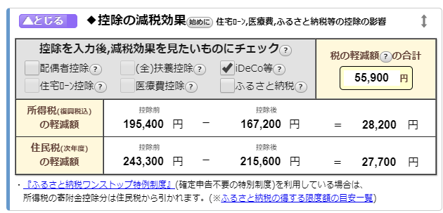
 |  |  |  | 月額 12,000 | 年額 144,000 | 176,700 | 136,500 | 313,200 | ▲21,500 | 29,000 | 7,500
 |  |  |  | 月額 15,000 | 年額 180,000 | 173,200 | 136,500 | 309,700 | ▲25,000 | 36,400 | 11,400
 |  |  |  | 月額 20,000 | 年額 240,000 | 167,300 | 136,500 | 303,800 | ▲30,900 | 48,500 | 17,600
 |  |  |  | 月額 23,000 | 年額 276,000 | 163,800 | 136,500 | 300,300 | ▲34,400 | 55,800 | 21,400

